宝箱抽奖系统
公会
1_1
宝箱抽奖系统
设计目的 | 1、为付费玩家提供快速获取资源的途径 2、回收游戏内钻石最主要的途径 3、规避游戏审核，采用买物品赠送随机道具

宝藏
宝藏
购买流程 | 1、主界面点击“商店”按钮，弹出商店界面 2、商店界面会展示2个商店，分别为“优秀经验灵药”商店、“卓越经验灵药”商店，2个商店均可以进行“买1个”或“买10个”操作 3、商店界面点击“奖励预览”弹出该商店预览奖励 4、商店界面点击“买1个”或“买10个”，弹出购买获得物品展示界面 5、在获的物品展示界面点击“确定”则关闭，点击”买1个“或”买10个“，则继续购买 |  |  | 购买成功界面
 |  |  |  |  | 获得神侍界面

1_2
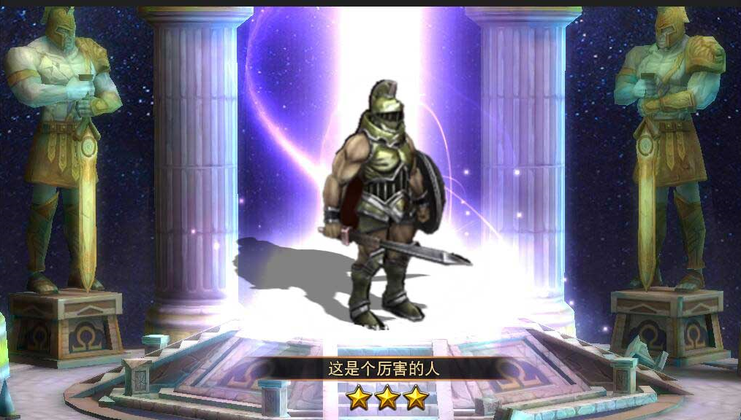
恭喜获得神侍
已拥有该神侍，x星神侍转化成x个神侍碎片
4_1
商店规则 | 1、商店分为2种 //优秀经验灵药商店，每买1个，获得1个优秀经验灵药（配置），赠送1次随机道具（从随机库中按照几率抽取），主要赠送装备提升类相关道具 //卓越经验灵药商店，每买1个，获得1个卓越经验灵药（配置），赠送1次随机道具（从随机库中按照几率抽取），主要赠送神侍提升类相关道具 2、购买需要花费钻石，每个商店买1个和买10个所需花费读取配置表 3、每个商店”买1个“在领取后22小时（暂定）后会有免费次数1次（暂定） //玩家初始创建账号时，会有免费次数1次（暂定） 4、每个商店”买10个“均会必出指定道具（通过配置实现） 5、每个商店需要单独配置解锁关卡，未解锁的商店不可购买 6、在获得神侍时，检测是否已拥有该神侍，若已拥有会自动分解为该神侍对应的碎片（读取配置表） 7、在获得稀有道具（配置表指定）时播放跑马灯，内容为”恭喜xx在购买xx时获得xx“ 8、每个商店10连抽在有指定道具的时候会优先消耗道具 9、当有免费次数时，主界面”宝藏“与”买1个“按钮上会有红点展示
高级宝藏
1_3
顶级宝藏
4_2

武器有关的图案
买1个
买10个
100
880
20:15:35 后免费
奖励
预览
神侍有关的图案
买1个
买10个
免费次数:1
奖励
预览
购买成功，赠送
3_1

强化石
强化石
强化石
强化石
强化石

1_5

3_2

强化石
强化石
强化石
强化石
强化石

1_4
30
碎片
兑换
碎片
兑换
30
界面说明 | 1_1、主界面”商店“入口按钮 1_2、商店界面标题”商店“ 1_3、商店名称：优秀经验灵药、卓越经验灵药（暂定） 1_4、”奖励预览“按钮，点击后弹出该商店奖励预览界面 1_5、漂亮的商店主题图案 1_6、商店吸引购买的标签，不同商店展示不一样，读取配置表 1_7、获得免费次数倒计时，显示格式为“00:00:00 后免费” //当倒计时结束，有免费次数时，展示为文本“免费次数:x" 1_8、”买1个“按钮 //若有免费次数，扣除免费次数，购买成功，弹出购买获得道具展示界面 //若无免费次数，扣除购买所需花费，弹出购买获得道具展示界面 //若购买所需花费不足，弹出系统询问提示界面：”购买所需花费的钻石不足，是否前往充值“，点击”确定“跳转到充值界面 1_9、”买10个“按钮 //若购买所需花费足够，扣除购买所需花费，弹出购买获得道具展示界面 //若购买所需花费不足，弹出系统询问提示界面：”购买所需花费的钻石不足，是否前往充值“，点击”确定“跳转到充值界面 1_10、”买1个“所需花费，展示格式为花费道具小图标+花费所需数字 //若所需花费钻石不足，数字呈红色 //若本次免费，此处展示为文本”免费“且呈呼吸动画 1_11、”买10个“所需花费，展示格式为花费道具小图标+花费所需数字 //若优先消耗道具足够，此处图标展示优先消耗道具图标与消耗数量 //若所需花费钻石不足，数字呈红色 1_12、优先消耗道具展示，包括道具icon与拥有数量 2_1、奖励预览分页按钮，点击可在不同分页间切换 //优秀经验灵药商店奖励预览分页分为”神侍“、”道具“ （暂定） //卓越经验灵药商店奖励预览分页分为”装备之魂“、”道具“ （暂定） 2_2、预览道具列表 //展示内容包括图标、与名称 //若是神侍还包括神侍的星星

4_3

买10个优秀经验灵药送觉醒石
1_6
买10个卓越经验灵药送三星神侍
4_4
点击屏幕继续
买10个
确定
5
优秀xx券
1_12
卓越xx券
5
1_7
3_3
3_4
2500
1_8
1_9

免费
10

1_10
1_11

 |  | 奖励预览界面 | 奖励预览界面
奖励预览

神侍
2_1
神侍
道具
道具

强化石
强化石
强化石
强化石
强化石
宙斯
宙斯
宙斯
宙斯
宙斯

界面说明 | 3_1、购买赠送道具展示界面标题 3_2、购买赠送道具列表，展示内容包括图标与名称，若是神侍还包括神侍的星星 //特殊道具下需要有较强的光效展示（哪些道具展示读取配置表） //道具逐个展示出来，在获得神侍时额外弹出获得神侍展示界面，关闭后再接着展示 //若获得的神侍已转化为神侍碎片，此处展示为神侍碎片 //若是买1个，道具icon只展示1个，且居中展示 3_3、”买1个“或”买“10个”按钮及对应花费，与上次买的个数显示一致 //规则同商店界面 3_4、“确定”按钮，点击后关闭该界面 4_1、获得神侍展示界面标题 4_2、神侍分解提示文本，只在神侍分解为神侍碎片时才展示 4_3、神侍星星与神侍名称 4_4、”点击屏幕继续“提示文本

2_2

强化石
强化石
强化石
强化石
强化石

宙斯
宙斯
宙斯
宙斯
宙斯

